REKAP
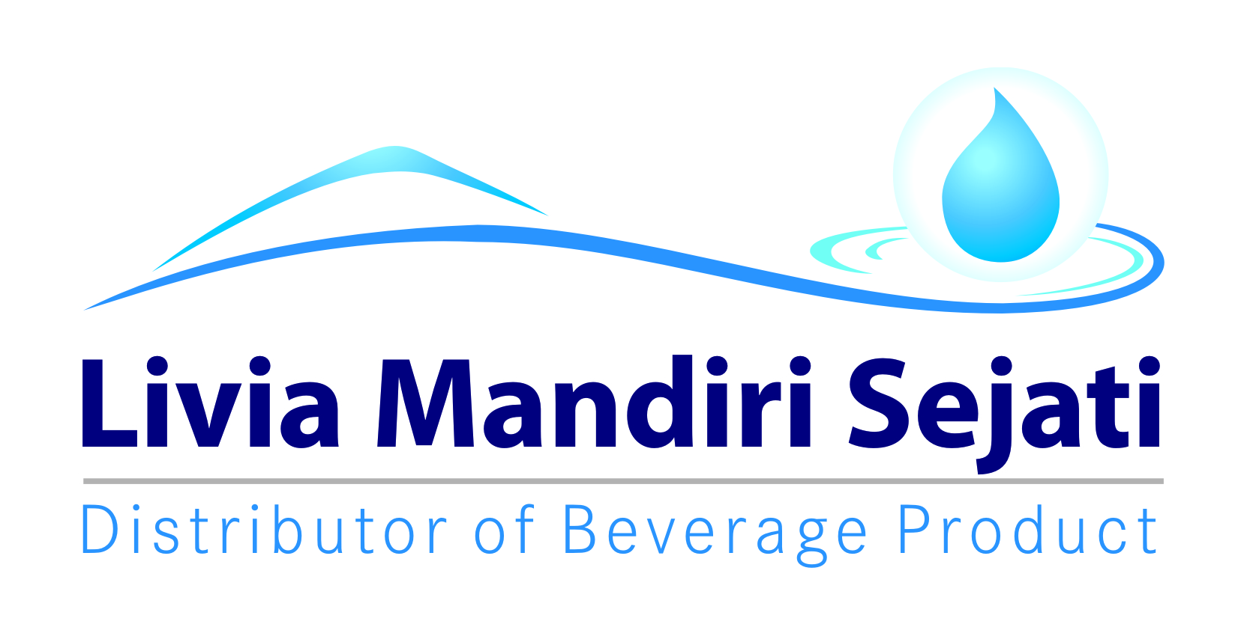
Rekap Support Selisih Harga Air Customer HOD
Periode : NOVEMBER 2021
pt livia mandiri sejati

NO | DEPO | ID PELANGGAN | NAMA PELANGGAN | ALAMAT | Periode | SKU PRODUK | Qty Sales | Harga Kontrak | Harga SO | Subsidi TIV | TOTAL KLAIM | KETERANGAN

1 | PASURUAN | 555-0010781 | CMWI PT | PIER PASURUAN | Nov-21 | VGI | 2,888 | 10,300 | 11,300 | 1,000 | 2,888,000 | Klaim Biaya
2 |  | 555-0029562 | PT PANASONIC | REMBANG INDUSTRI RAYA NO.47 PIER |  | VGI | 400 | 10,500 | 11,300 | 800 | 320,000 | Klaim Biaya
3 |  | 555-0026241 | YEMI PT | REMBANG PIER |  | VGI | 923 | 10,000 | 11,300 | 1,300 | 1,199,900 | Klaim Biaya
4 |  | 555-0000840 | YAMAHA MUSICAL PT | REMBANG INDUSTRI I/36 JALAN |  | VGI | 778 | 10,000 | 11,300 | 1,300 | 1,011,400 | Klaim Biaya
5 |  | 555-0030406 | PT NIPPON INDOSARI CORPINDO Tbk | REMBANG INDUSTRI NO 28 |  | VGI | 1,155 | 9,300 | 11,300 | 1,000 | 1,155,000 | Klaim Biaya
6 |  | 555-0012888 | BOXTIME PT | PIER REMBANG JL |  | VGI | 357 | 10,500 | 11,300 | 800 | 285,600 | Klaim Biaya
7 |  | 555-0012888 | BOXTIME PT | PIER REMBANG JL |  | V 1500 ML | - | 28,500 | 29,700 | 1,200 | - | Klaim Biaya
8 |  | 555-0030879 | JATIM AUTOCAMP INDONESIA PT | WONOAYU 26 BELAKANG DESA GEMPOL |  | VGI | 480 | 10,500 | 11,300 | 800 | 384,000 | Klaim Biaya
9 | BANYUWANGI | 080-0011559 | UD SLAMET JAYA | PERUM KALATAK ASRI A 07-KALATAK |  | VGI | 487 | 11,000 | 11,300 | 300 | 146,100 | Klaim Biaya

 |  |  |  |  | TOTAL |  | 7,468 |  |  |  | 7,390,000

Dibuat Oleh, |  |  | Mengetahui, |  |  |  | Mengetahui, |  |  |  | Menyetujui,

Lely Pangestuti |  |  | Yonkky Dwika Putra |  |  |  | Agek Sumanjaya |  |  |  | Joko Haksomo
Adm.Finance |  |  | RSM Distributor LMS |  |  |  | KAE D2C TIV |  |  |  | Manager D2C TIV

SURAT KLAIM

No.
Telah terima dari
Uang sejumlah
Untuk pembayaran
Rp.
007/LMS.AFH/I/2021
94.000.-
Yonkky Dwika Putra
Pasuruan, 08 Januari 2021.
PT TIRTA INVESTAMA
Klaim Support Selisih Harga Pancoran Banyuwangi.
Periode 01 - 31 Desember 2020.
Sembilan puluh empat ribu rupiah.
No.
Telah terima dari
Uang sejumlah
Untuk pembayaran
Rp.
043/LMS.VIT/IV/2021
50.000.-
Yonkky Dwika Putra
Pasuruan, 28 April 2021.
PT TIRTA INVESTAMA
Klaim Program NOO Vit Office Expansion Q1 2021.
Periode 01 Januari - 31 Maret 2021.
Lima puluh ribu rupiah.
No.
Telah terima dari
Uang sejumlah
Untuk pembayaran
Rp.
007/LMS.AFH/I/2021
94.000.-
Yonkky Dwika Putra
Pasuruan, 08 Januari 2021.
PT TIRTA INVESTAMA
Klaim Support Selisih Harga Pancoran Banyuwangi.
Periode 01 - 31 Desember 2020.
Sembilan puluh empat ribu rupiah.
No.
Telah terima dari
Uang sejumlah
Untuk pembayaran
Rp.
111/LMS.VIT/XI/2021
7.390.000.-
Yonkky Dwika Putra
Pasuruan, 10 Desember 2021.
PT TIRTA INVESTAMA
Klaim Support Selisih Harga Vit Air Consumer HOD.
Periode 01 - 30 November 2021.
Tujuh juta tiga ratus sembilan puluh ribu rupiah.

INME
